Modèle Obat
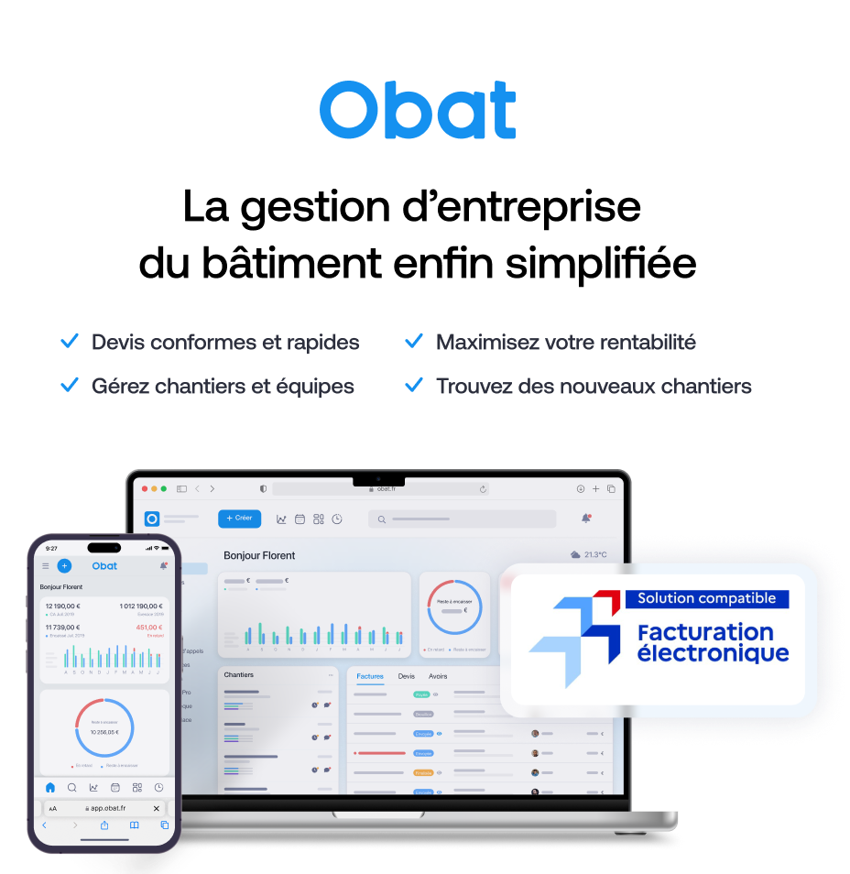
AJOUTER VOTRE LOGO (Inserer > Image) |  |  |  | FACTURE
 | Votre entreprise
 | Adresse
 | Code postal et ville |  |  |  |  |  |  | 189900%
 | Numéro de téléphone
 | Adresse email

 |  |  |  |  |  |  | Votre client
 |  |  |  |  |  |  | Nom du client
 |  |  |  |  |  |  | Adresse
 |  |  |  |  |  |  | Code postal et ville

 | Situation de travaux N° |  | 1899.12.30
 | Chantier N°
 | Marché N°
 | N° Devis et date
 | N° Client :
 | Date d'émission
 | Période couverte
 | Echéance au

 | Description |  |  |  | Unité | Qté | Prix unitaire | TVA | Total HT | 0 | Ce modèle de facture de situation vous est offert par Obat.
 | 1. Chambre |  |  |  |  |  |  |  |  |  | Ce modèle vous prendra 30 minutes à remplir. 💡Sur Obat en 2 clics vous générez votre facture de situation depuis votre devis et vous l'envoyez à votre client directement depuis le logiciel.
 | Main d'oeuvre |  |  |  | h | 2 | 60 € | 20% | 120.00 €
 | Prise |  |  |  | pièce | 10 | 20.50 € | 20% | 205.00 €
 | 2. Salle de bain
 | Main d'oeuvre |  |  |  | h | 1 | 60 € | 20% | 30.00 €
 | Prise |  |  |  | pièce | 2 | 20.50 € | 20% | 41.00 €

1
 | Total HT | Taux TVA | Total TVA | Total TTC |  |  | Total HT : |  | 396.00 €
 | 396.00 € | 20% | 79.20 € | 475.20 € |  |  | Total TVA : |  | 79.20 €
 | 0.00 € | 10% | 0.00 € | 0.00 € |  |  | Total TTC : |  | 475.20 €
 | 0.00 € | 5.5% | 0.00 € | 0.00 € |  |  | % avancement : |  | 30%
 |  |  |  |  |  |  | Net à payer TTC |  | 142.56 €
 |  |  |  |  |  |  | Reste à facture TTC |  | 332.64 €
 | Conditions de paiement
 | Coordonnées bancaires : IBAN : XXXX XXXX XXXX XXXX BIC : XXXXXXX

 | Commentaires

 | Facture de situation offerte par OBAT, le logiciel de devis et facture conçu pour les artisans du bâtiment +21 000 pros du bâtiment ont choisi Obat pour la gestion de leur entreprise Retrouvez notre offre sur www.obat.fr

